Ilustración 1
MINISTERIO DE HACIENDA
DIRECCIÓN GENERAL DE PRESUPUESTO
DIRECCIÓN DE ESTUDIOS ECONÓMICOS Y SEGUIMIENTO FINANCIERO

Ilustración 1. Figuras Impositivas con Mayor Recaudación
Valores en millones de RD$
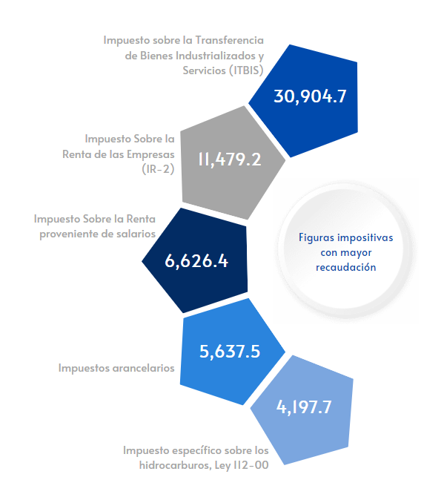

Impuesto sobre la renta proveniente de salarios
5,693.4

 | Nota: *Cifras Preliminares.
 | 1.Fecha de imputación al 30/09/2024 // Fecha de registro al 07/10/2024.
 | Fuente: Sistema de Información de la Gestión Financiera (SIGEF).

Gráfico 2
MINISTERIO DE HACIENDA
DIRECCIÓN GENERAL DE PRESUPUESTO
DIRECCIÓN DE ESTUDIOS ECONÓMICOS Y SEGUIMIENTO FINANCIERO

Gráfico 2. Transferencias corrientes otorgadas a Instituciones
(Septiembre 2024)
Valores en millones de RD$

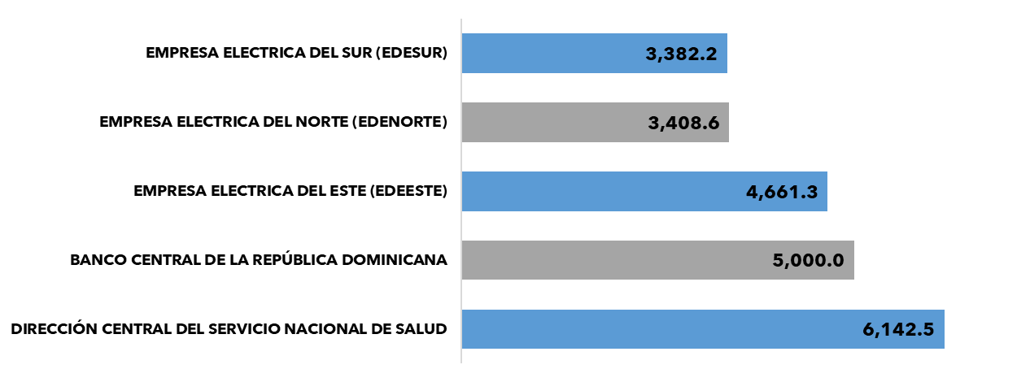

 | Nota:
 | 1.Fecha de imputación al 30/09/2024 // Fecha de registro al 07/10/2024.
 | Fuente: Sistema de Información de la Gestión Financiera (SIGEF).

Gráfico 3
MINISTERIO DE HACIENDA
DIRECCIÓN GENERAL DE PRESUPUESTO
DIRECCIÓN DE ESTUDIOS ECONÓMICOS Y SEGUIMIENTO FINANCIERO

Gráfico 3. Transferencias de capital otorgadas a Instituciones
(Septiembre 2024)
Valores en millones de RD$
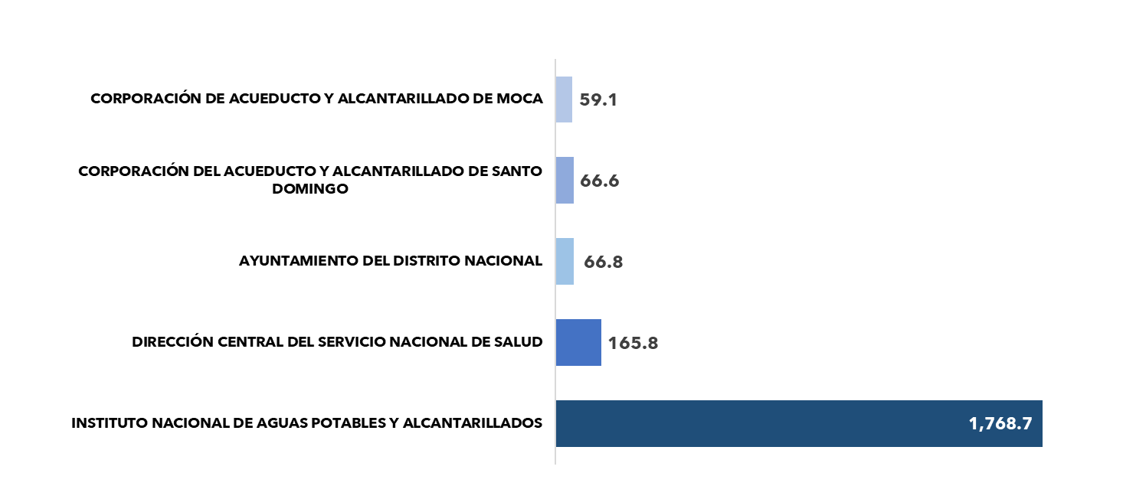

Nota:
1.Fecha de imputación al 30/09/2024 // Fecha de registro al 07/10/2024.
Fuente: Sistema de Información de la Gestión Financiera (SIGEF).

Ilustración 2
 | MINISTERIO DE HACIENDA
 | DIRECCIÓN GENERAL DE PRESUPUESTO
 | DIRECCIÓN DE ESTUDIOS ECONÓMICOS Y SEGUIMIENTO FINANCIERO

Ilustración 2. Top 3 Instituciones con Mayor Ejecución de Gastos - Septiembre 2024
Valores en millones de RD$
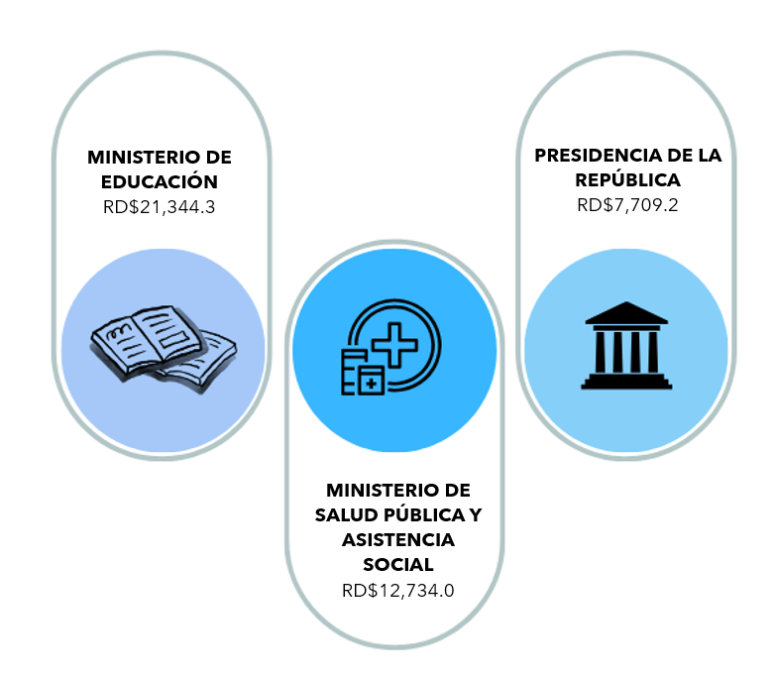

Impuesto sobre la renta proveniente de salarios
5,693.4

 | Nota: *Cifras Preliminares.
 | 1.Fecha de imputación al 30/09/2024 // Fecha de registro al 07/10/2024.
 | Fuente: Sistema de Información de la Gestión Financiera (SIGEF).

Mapa 1
 |  |  | Mapa 1. Inversión Pública por Provincia
 |  |  | (Septiembre 2024)
País | Provincia | Montos
República Dominicana | Distrito Nacional | 993.9
Espaillat
Independencia
La Romana
Samaná
Santo Domingo
993.9
Distrito Nacional
Hermanas
Mirabal
República Dominicana | Azua | 185.9
República Dominicana | Bahoruco | 166.2
República Dominicana | Barahona | 157.4
República Dominicana | Dajabón | 251.4
República Dominicana | Duarte | 110.2
República Dominicana | Elías Piña | 64.6
República Dominicana | El seibo | 105.5
República Dominicana | Espaillat | 24.9
República Dominicana | Independencia | 43.0
República Dominicana | La Altagracia | 111.8
República Dominicana | La Romana | 7.0
República Dominicana | La vega | 117.6
República Dominicana | María Trinidad Sánchez | 2.6
República Dominicana | Monte Cristí | 219.1
República Dominicana | Pedernales | 0.1
República Dominicana | Peravia | 4.4
República Dominicana | Puerto Plata | 67.1
República Dominicana | Hermanas Mirabal | 24.4
República Dominicana | Samaná | 143.0
República Dominicana | San Cristobal | 243.9
República Dominicana | San Juan | 39.0
República Dominicana | San Pedro de Macorís | 68.5
República Dominicana | Sanchez Ramírez | 0.6
República Dominicana | Santiago | 343.8
República Dominicana | Santiago Rodríguez | 0.0
República Dominicana | Valverde | 0.0
República Dominicana | Monseñor Nouel | 16.9
República Dominicana | Monte Plata | 102.0
República Dominicana | Hato Mayor | 30.5
República Dominicana | San José de Ocoa | 56.3
República Dominicana | Santo Domingo | 2,562.3

Nota: Incluye la inversión pública multiprovincial

